List1
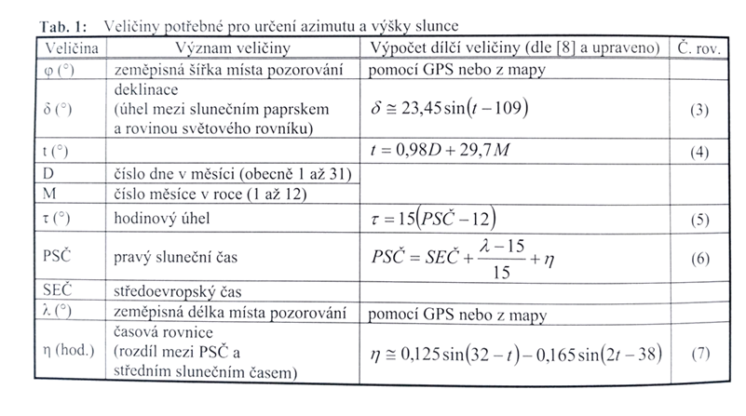
Výpočet pro aktuální polohy Slunce na obloze

Zadat hodnoty

Den | 26
Měsíc | 6
Severní šířka | 50
východní délka | 16
Aktuální čas | 10
t | 203.68
δ | 23.37
η | -0.045

PSČ | 10.02
τ | -29.7

sin ho | 0.817 | 54.7

cos A0 | 0.61666317936 | 51.93
 |  |  |  | -0.14987720966 | -3.5146205666

Výsledky: |  |  |  |  | Tabulka slouží pro výpočet aktuální pozice Slunce.
Aktuální azimut Slunce ve zkoumaný den je: |  | 51.93 | °
Aktiuální výška Slunce ve zkoumaný den je: |  | 54.7 | ° |  | Do pole D 6 zadat zkoumaný den
 |  |  |  |  | Do pole D7 zadat zkoumaný měsíc
 |  |  |  |  | Do pole D 14 zadat hodnotu
 |  |  |  |  |  | 1.1917535926
 | -0.07038583134 |  |  |  |  | 0.5772694383
 |  |  |  |  |  | 0.816553731
 |  |  |  |  |  | 0.396696396
 |  |  |  |  |  | 0.76604444312

 |  |  |  |  |  | 2.0644668045
 |  |  |  |  |  | 0.51785036699

